真新街道两条道路花厢养护
真新街道两条道路花厢养护
序号 | 路段名 | 所属（区管/街镇 ） | 数量 | 备注
1 | 清峪路（花家浜路--新郁路） | 真新街道（街道） | 54个
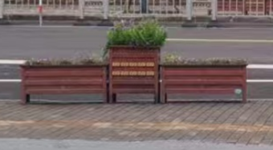
2 | 铜川路（祁连山南路--定边路） | 真新街道（街道） | 61组 | 每组为1个大+2个小组

